测试流程图解
测试方法与步骤图解：前缀复用请求对示例
TST-0388 → M01 的 PAIR 分支 → 完整父步骤序列。P04 是局部展开示例；执行配置与契约以原表为准。

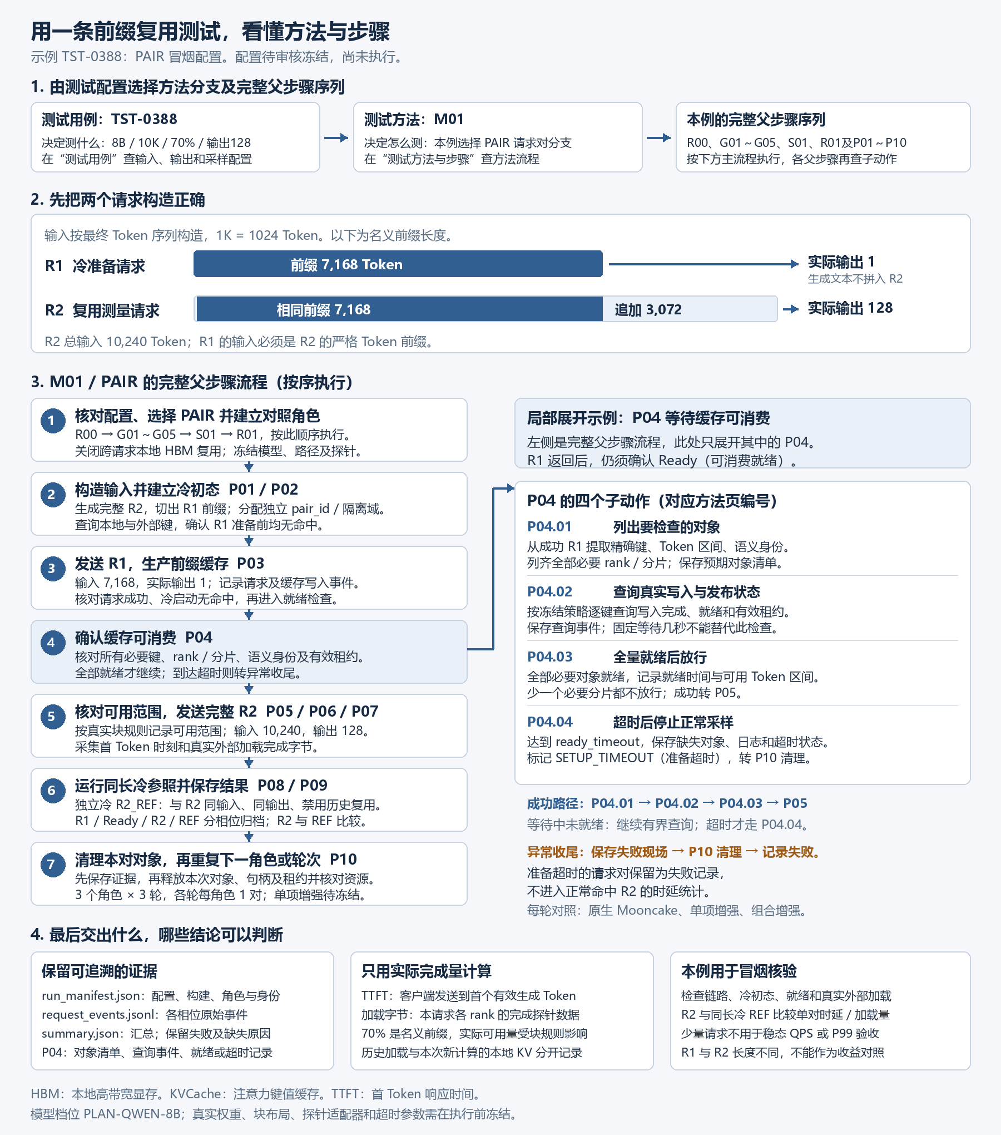

PAIR 完整执行序列及原表位置
子步骤范围用于定位，实际分支及失败转移以方法页规则为准；P04.03成功放行，P04.04仅在准备超时执行。
执行顺序 | 对象/父步骤 ID | 子步骤 ID 范围 | 作用及本例说明 | 原表位置
 | TST-0388 |  | 配置入口：8B / 10K / 70% / 输出128 | 测试用例 A396:AS396
 | M01 |  | 方法入口：选择 PAIR 请求对分支 | 方法页 D6；流程关联 A19:G43（按PAIR）
1 | R00 | R00.01～R00.04 | 核对交付、配置与执行前置条件 | 方法页父步骤 A209:H209 编号子动作 A477:H480
2 | G01 | G01.01～G01.04 | 读取审核后的Case，生成运行清单 | 方法页父步骤 A167:H167 编号子动作 A307:H310
3 | G02 | G02.01～G02.04 | 建立模型与布局快照 | 方法页父步骤 A168:H168 编号子动作 A311:H314
4 | G03 | G03.01～G03.04 | 验证本地历史复用关闭及配置路径 | 方法页父步骤 A169:H169 编号子动作 A315:H318
5 | G04 | G04.01～G04.04 | 建立时间、事件和首Token采集 | 方法页父步骤 A170:H170 编号子动作 A319:H322
6 | G05 | G05.01～G05.04 | 验证缓存隔离、就绪检查及安全清理能力 | 方法页父步骤 A171:H171 编号子动作 A323:H326
7 | S01 | S01.01～S01.04 | 把两请求探针与稳态压测分开 本例固定选择 PAIR | 方法页父步骤 A182:H182 编号子动作 A369:H372
8 | R01 | R01.01～R01.04 | 建立独立对照运行组 | 方法页父步骤 A210:H210 编号子动作 A481:H484
9 | P01 | P01.01～P01.04 | 按Token构造完整Prompt和R1前缀 | 方法页父步骤 A172:H172 编号子动作 A327:H330
10 | P02 | P02.01～P02.04 | 为每个请求对建立独立缓存状态 | 方法页父步骤 A173:H173 编号子动作 A331:H334
11 | P03 | P03.01～P03.04 | 发送完全无命中的R1 | 方法页父步骤 A174:H174 编号子动作 A335:H338
12 | P04 | P04.01～P04.04 | 等待R1前缀在Mooncake可消费 图中局部展开示例 | 方法页父步骤 A175:H175 编号子动作 A339:H342
13 | P05 | P05.01～P05.04 | 确定实际可复用Token区间 | 方法页父步骤 A176:H176 编号子动作 A343:H346
14 | P06 | P06.01～P06.05 | 发送完整R2并核对实际路径 | 方法页父步骤 A177:H177 编号子动作 A347:H351
15 | P07 | P07.01～P07.04 | 核对实际KV读取与写入量 | 方法页父步骤 A178:H178 编号子动作 A352:H355
16 | P08 | P08.01～P08.04 | 增加同长完全重算R2_REF对照 | 方法页父步骤 A179:H179 编号子动作 A356:H359
17 | P09 | P09.01～P09.04 | 分层计算复用收益和路径收益 | 方法页父步骤 A180:H180 编号子动作 A360:H363
18 | P10 | P10.01～P10.05 | 保存证据并恢复本轮状态 | 方法页父步骤 A181:H181 编号子动作 A364:H368

按 TST-0388 的角色与轮次配置重复请求对流程；异常按方法页分支转移并执行清理。索引范围不表示每个条件子动作都必须执行。

图按本版 TST-0388 配置绘制。更改该配置或方法后，须同步更新图解。当前模型绑定与现场参数仍待冻结，未产生实测结果。

